Sheet1
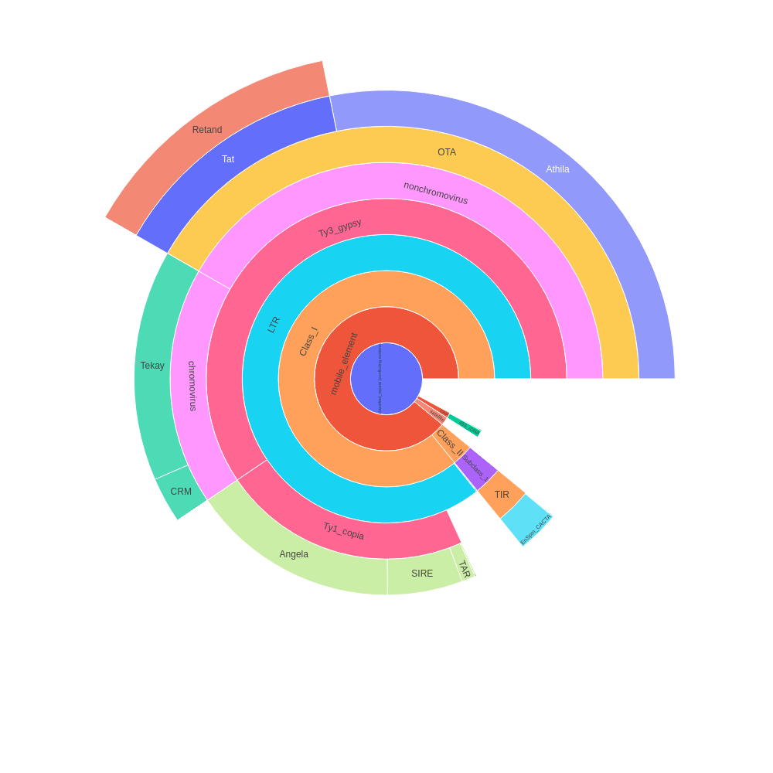
 | percent | scl | cl | reads | percent normalized | sum percent
Unclassified_repeat (conflicting evidences) | 4.47 | 3 | 10 | 89363 | 3.58 | 45.59
|--rDNA | 0 | 0 | 0 | 0 | 0 | 0.56
| |--45S_rDNA | 0.63 | 1 | 3 | 12682 | 0.5 | 0.5
| | |--18S_rDNA | 0 | 0 | 0 | 0 | 0 | 0
| | |--25S_rDNA | 0 | 0 | 0 | 0 | 0 | 0
| | '--5.8S_rDNA | 0 | 0 | 0 | 0 | 0 | 0
| '--5S_rDNA | 0.08 | 1 | 1 | 1648 | 0.06 | 0.06
|--satellite | 1.05 | 15 | 15 | 21096 | 0.84 | 0.84
'--mobile_element | 0 | 0 | 0 | 0 | 0 | 40.61
|--Class_I | 0 | 0 | 0 | 0 | 0 | 39.14
| |--SINE | 0 | 0 | 0 | 0 | 0 | 0
| |--LTR | 2.21 | 7 | 9 | 44182 | 1.77 | 39.08
| | |--Ty1_copia | 0 | 0 | 0 | 0 | 0 | 10.19
| | | |--Ale | 0.07 | 3 | 3 | 1332 | 0.06 | 0.06
| | | |--Alesia | 0 | 0 | 0 | 0 | 0 | 0
| | | |--Angela | 8.88 | 4 | 14 | 177519 | 7.11 | 7.11
| | | |--Bianca | 0 | 0 | 0 | 0 | 0 | 0
| | | |--Bryco | 0 | 0 | 0 | 0 | 0 | 0
| | | |--Lyco | 0 | 0 | 0 | 0 | 0 | 0
| | | |--Gymco-III | 0 | 0 | 0 | 0 | 0 | 0
| | | |--Gymco-I | 0 | 0 | 0 | 0 | 0 | 0
| | | |--Gymco-II | 0 | 0 | 0 | 0 | 0 | 0
| | | |--Ikeros | 0 | 0 | 0 | 0 | 0 | 0
| | | |--Ivana | 0 | 0 | 0 | 0 | 0 | 0
| | | |--Gymco-IV | 0 | 0 | 0 | 0 | 0 | 0
| | | |--Osser | 0 | 0 | 0 | 0 | 0 | 0
| | | |--SIRE | 3.19 | 2 | 10 | 63787 | 2.56 | 2.56
| | | |--TAR | 0.57 | 1 | 2 | 11439 | 0.46 | 0.46
| | | |--Tork | 0 | 0 | 0 | 0 | 0 | 0
| | | '--Ty1-outgroup | 0 | 0 | 0 | 0 | 0 | 0
| | '--Ty3_gypsy | 0 | 0 | 0 | 0 | 0 | 27.12
| | |--non-chromovirus | 0 | 0 | 0 | 0 | 0 | 19.02
| | | |--non-chromo-outgroup | 0 | 0 | 0 | 0 | 0 | 0
| | | |--Phygy | 0 | 0 | 0 | 0 | 0 | 0
| | | |--Selgy | 0 | 0 | 0 | 0 | 0 | 0
| | | '--OTA | 0 | 0 | 0 | 0 | 0 | 19.02
| | | |--Athila | 16.03 | 2 | 27 | 320541 | 12.84 | 12.84
| | | '--Tat | 0 | 0 | 0 | 0 | 0 | 6.18
| | | |--TatI | 0 | 0 | 0 | 0 | 0 | 0
| | | |--TatII | 0 | 0 | 0 | 0 | 0 | 0
| | | |--TatIII | 0 | 0 | 0 | 0 | 0 | 0
| | | |--Ogre | 0 | 0 | 0 | 0 | 0 | 0
| | | '--Retand | 7.72 | 8 | 17 | 154385 | 6.18 | 6.18
| | '--chromovirus | 0 | 0 | 0 | 0 | 0 | 8.1
| | |--Chlamyvir | 0 | 0 | 0 | 0 | 0 | 0
| | |--Tcn1 | 0 | 0 | 0 | 0 | 0 | 0
| | |--chromo-outgroup | 0 | 0 | 0 | 0 | 0 | 0
| | |--CRM | 1.69 | 2 | 6 | 33752 | 1.35 | 1.35
| | |--Galadriel | 0 | 0 | 0 | 0 | 0 | 0
| | |--Tekay | 8.43 | 7 | 23 | 168501 | 6.75 | 6.75
| | |--Reina | 0 | 0 | 0 | 0 | 0 | 0
| | '--chromo-unclass | 0 | 0 | 0 | 0 | 0 | 0
| |--pararetrovirus | 0 | 0 | 0 | 0 | 0 | 0
| |--DIRS | 0 | 0 | 0 | 0 | 0 | 0
| |--Penelope | 0 | 0 | 0 | 0 | 0 | 0
| '--LINE | 0.07 | 2 | 2 | 1490 | 0.06 | 0.06
'--Class_II | 0 | 0 | 0 | 0 | 0 | 1.47
|--Subclass_1 | 0 | 0 | 0 | 0 | 0 | 1.47
| '--TIR | 0 | 0 | 0 | 0 | 0 | 1.47
| |--MITE | 0 | 0 | 0 | 0 | 0 | 0
| |--EnSpm_CACTA | 1.78 | 6 | 7 | 35644 | 1.43 | 1.43
| |--hAT | 0 | 0 | 0 | 0 | 0 | 0
| |--Kolobok | 0 | 0 | 0 | 0 | 0 | 0
| |--Merlin | 0 | 0 | 0 | 0 | 0 | 0
| |--MuDR_Mutator | 0.01 | 1 | 1 | 266 | 0.01 | 0.01
| |--Novosib | 0 | 0 | 0 | 0 | 0 | 0
| |--P | 0 | 0 | 0 | 0 | 0 | 0
| |--PIF_Harbinger | 0.04 | 2 | 2 | 892 | 0.03 | 0.03
| |--PiggyBac | 0 | 0 | 0 | 0 | 0 | 0
| |--Sola1 | 0 | 0 | 0 | 0 | 0 | 0
| |--Sola2 | 0 | 0 | 0 | 0 | 0 | 0
| '--Tc1_Mariner | 0 | 0 | 0 | 0 | 0 | 0
'--Subclass_2 | 0 | 0 | 0 | 0 | 0 | 0
'--Helitron | 0 | 0 | 0 | 0 | 0 | 0
organelle | 0 | 0 | 0 | 0
|--plastid | 2.16 | 12 | 14 | 43145
'--mitochondria | 0 | 0 | 0 | 0
Unclassified repeat (No evidence) | 17.73 | 74 | 90 | 354696
contamination | 0 | 0 | 0 | 0

Sheet2
type | sum percent
rDNA | 0.56
mobile_element | 40.61
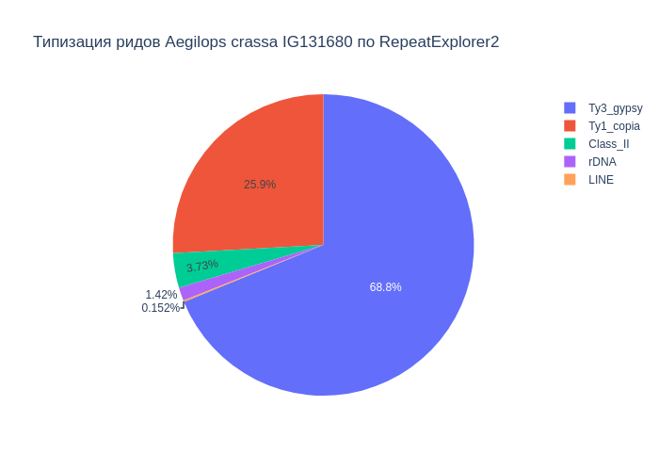
Class_I | 39.14
Ty1_copia | 10.19
Ty3_gypsy | 27.12
Class_II | 1.47
satellite | 0.84
LINE | 0.06

В результате анализа репитома образца Aegilops crassa IG131680 были выявлены следующие типы повторяющихся последовательностей ДНК: 40.61% мобильных элементов, из которых 39.14% относятся к ретротранспозонам, а 1.47% к ДНК транспозонам. Надсемейство Ty1_copia составило 10.19%, а Ty3_gypsy - 27.12%. Доля сателлитов составила 0.84%. Также, найдены, элементы типа LINE (0.06%), rDNA (0.56%).

Sheet3
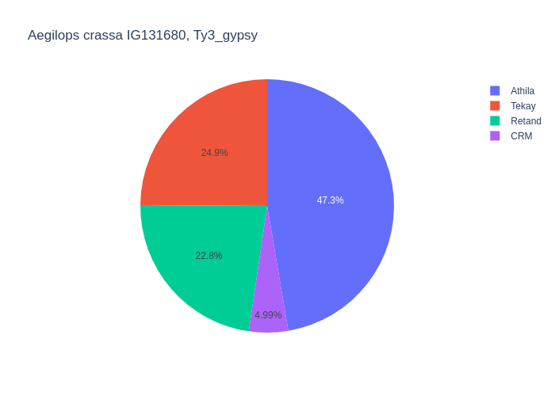
type | percent
Retand | 7.72
LTR | 2.21
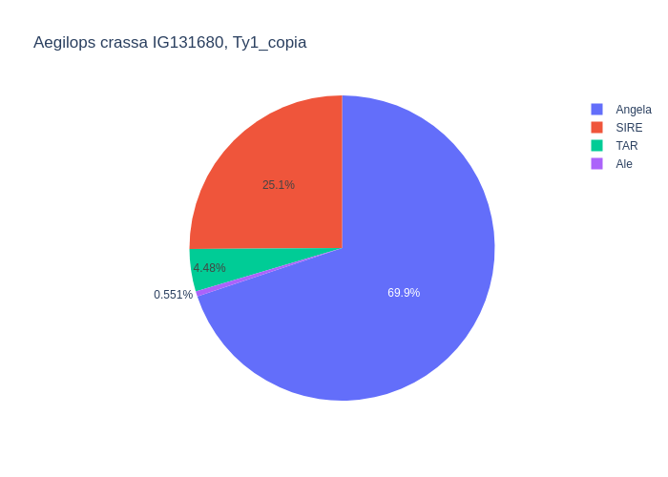
Angela | 8.88
CRM | 1.69
MuDR_Mutator | 0.01
LINE | 0.07
Athila | 16.03
SIRE | 3.19
TAR | 0.57
EnSpm_CACTA | 1.78
Ale | 0.07
Tekay | 8.43
PIF_Harbinger | 0.04

Среди мобильных элементов можно выделить два класса, с выделением в первом классе подклассов Ty1_copia и Ty3_gypsy. Класс Class_I представлен элементами: LTR (2.21%), Ty1_copia (10.19%), Ty3_gypsy (27.12%), LINE (0.07%). Подкласс Ty1_copia представлен элементами: Angela (8.88%), SIRE (3.19%), TAR (0.57%), Ale (0.07%). Подкласс Ty3_gypsy представлен элементами: Retand (7.72%), Tekay (8.43%), CRM (1.69%), Athila (16.03%). Класс Class_II представлен элементами: MuDR_Mutator (0.01%), EnSpm_CACTA (1.78%), PIF_Harbinger (0.04%).

